2023_04_data
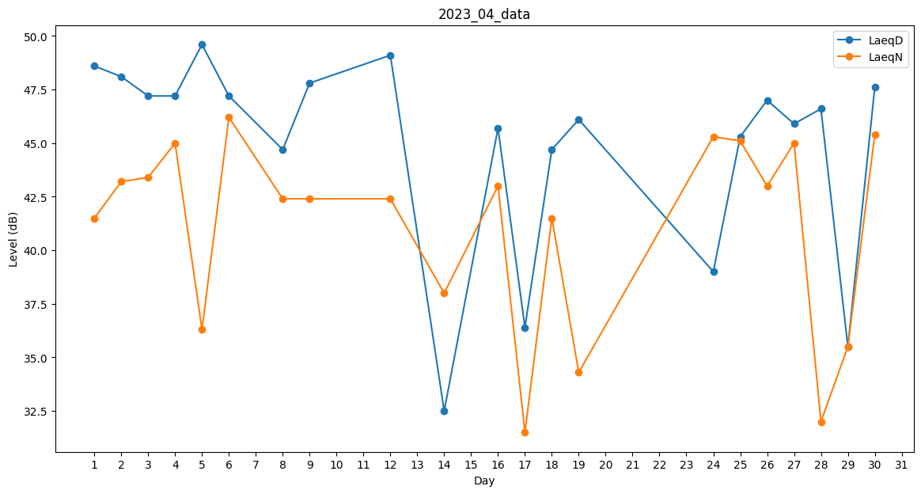
Day | LaeqD | LaeqN
1 | 48.6 | 41.5
2 | 48.1 | 43.2
3 | 47.2 | 43.4
4 | 47.2 | 45
5 | 49.6 | 36.3
6 | 47.2 | 46.2
7 | 29.3 | 0
8 | 44.7 | 42.4
9 | 47.8 | 42.4
10 | 45.8 | 0
11 | 0 | 0
12 | 49.1 | 42.4
13 | 28.5 | 0
14 | 32.5 | 38
15 | 0 | 0
16 | 45.7 | 43
17 | 36.4 | 31.5
18 | 44.7 | 41.5
19 | 46.1 | 34.3
20 | 32.4 | 0
21 | 38.5 | 0
22 | 48.5 | 0
23 | 41.7 | 0
24 | 39 | 45.3
25 | 45.3 | 45.1
26 | 47 | 43
27 | 45.9 | 45
28 | 46.6 | 32
29 | 35.5 | 35.5
30 | 47.6 | 45.4

